Graf teploty a srážky1992-2021
Dole od řádky 33 je diskuze
ČR- teplota a srážky 1992-2021
 | srážky [mm] | t [°C]
1992 | 601 | 8.6
1993 | 667 | 7.6
1994 | 656 | 8.9
1995 | 777 | 7.9
1996 | 697 | 6.3
1997 | 714 | 7.6
1998 | 712 | 8.2
1999 | 623 | 8.4
2000 | 688 | 9.1
2001 | 811 | 7.8
2002 | 866 | 8.7
2003 | 516 | 8.2
2004 | 680 | 7.8
2005 | 732 | 7.7
2006 | 708 | 8.2
2007 | 755 | 9.1
2008 | 619 | 8.9
2009 | 744 | 8.4
2010 | 867 | 7.2
2011 | 627 | 8.5
2012 | 689 | 8.3
2013 | 727 | 7.9
2014 | 659 | 9.4
2015 | 535 | 9.4
2016 | 638 | 8.7
2017 | 686 | 8.6
2018 | 521 | 9.6
2019 | 637 | 9.5
2020 | 766 | 9.1
2021 | 681 | 8.0

Srážky, teploty a sucho. Posledních 30 let 1992-3021.
Teploty v trendu 1992 byly 7,8°C, 2021 v trendu asi 9,0°, tedy 1,2°C rozdíl. Nasycené vodní páry pro danou teplotu souvisí s odparem. Zvýšení teploty o 1°C znamá asi +6% vodních par ve vzducu navíc. Předpokládejme tedy 7% odparu navíc za 30 let. Srážky v trendu 1992 byly ( viz koeficient rovnice trendu) 707 mm, v roce 2021 v trendu asi 670 mm, Pokles srážek tedy v trendu o 37 mm, to je pokles o 5,2%.
Primitivně sečtu nárůst odparu a pokles srážek, tak dostanu trend asi 5,2% srážek méně a 7% odparu více = asi 12% méně vody, zhoršení vodního režimu a tím podzemních zásob atd. Závislosti mezi srážkami , teplotou, odparem a suchem tak jednoduché nebudou. Hodně záleží na odtoku vody z krajiny. Přibývajícesty, betony a stavby s rychlým odtokem. Ale v pohraničních horách a podhůří došlo k podstatnému omezení zemědělské produkce typu: dříve pole, pak pastviny, nyní pastviny bez dobytka a sečení i jen 1x ročně. takže zachycování vody v krajině tam neklesá, naopak. Lesy z dálky vypadjí jako lesy, uvnitř obrovské paseky a chybí staleté stromy. Lesní půda se ale tak snadno nedegraduje , zachycování vody ( mech, tráva) spíš neklesá, odpar ze stromů spíš klesá.
Lesní hospodaření se změnilo, je na co nadávat, těžba a vyvážení težkými stroji zanechává hluboké koleje. Lesem se hloubí obrovské stoky pro odtékání vody, aby tam mohly pracovat těžké stroje. Jenže v rovinatém lesnatém terénu, kde bydlím, to tak katastroficky nevypadá. Kůrovec lesy zatím nezdolal, stoky 2x1 m, které před 10 lety byly vyhloubeny a vypadaly šíleně, jsou dnes sesunuté a voda se líně plouží.
Můj závěr : sucho se v posledních třech letech zastavilo, podzemní vody se dost obnovily. Teploty posledních třech let klesaly a srážky rostly. Přesně naopak k předpovědím.
Myslím si, že za uhruba 30 let ( 1992-2021) je hlavní zvýšení teploty a srážky návalové, které rychle odtečou v krajině, do které se zasahovalo. Meze moc nebyly už v 70.letech , drenážování tehdy často nesmyslné polí a luk se dost ucpalo, takže omezení zemědělské činnosti působí proti vysychání krajiny.
Vodu mají zachycovat i rybníky. Odbahňování rybníků je dnes čekání na dotace. Zanesený rybník zachytí méně vody jak původní hlubší.
Srovnání podobně vytvořených terndů pro roky 1961-2021( http://zmeny-klima.wz.cz/Klementinum-teploty-1770-2021-graf-data-trend.xlsx ) vyšlo asi 10 % odparu navíc.
Lze tedy shrnout, že tendence k suchým obdobím je v posledních 30 letech vyšší - za kratší období 12% větší odpar.

Data 1992-2021
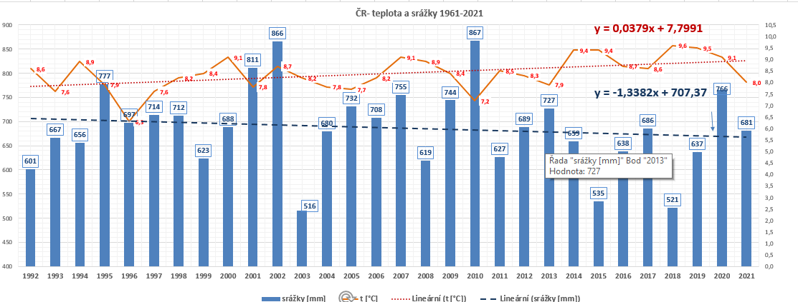
 | ČR- trend teploty a srážky za 30 let 1992-2021. |  | Graf je jako obrázek pro rychlé nhlédnutí.
 | t [°C] | srážky [mm]
1992 | 8.6 | 601
1993 | 7.6 | 667
1994 | 8.9 | 656
1995 | 7.9 | 777
1996 | 6.3 | 697
1997 | 7.6 | 714
1998 | 8.2 | 712
1999 | 8.4 | 623
2000 | 9.1 | 688
2001 | 7.8 | 811
2002 | 8.7 | 866
2003 | 8.2 | 516
2004 | 7.8 | 680
2005 | 7.7 | 732
2006 | 8.2 | 708
2007 | 9.1 | 755
2008 | 8.9 | 619
2009 | 8.4 | 744
2010 | 7.2 | 867
2011 | 8.5 | 627
2012 | 8.3 | 689
2013 | 7.9 | 727
2014 | 9.4 | 659
2015 | 9.4 | 535
2016 | 8.7 | 638
2017 | 8.6 | 686
2018 | 9.6 | 521
2019 | 9.5 | 637
2020 | 9.1 | 766
2021 | 8.0 | 681

